Solución
Punto 6 Tema A |  | λ | µ
Sistema M/M/1 con λ = 1/7.5 y µ = 1/5. a) Wq = 10 minutos / Lq = 1.33 personas |  | 0.13333333333 | 0.2 | Punto 2 Tema A | FALSO - Parámetro t continuo
Sistema M/M/2 con λ = 1/7.5 y µ = 1/5. | P0= | 0.5 |  | Punto 2 Tema B | TRUE
 | Lq= | 0.041666666667 | Personas
 | Wq= | 0.3125 | minutos

Punto 6 Tema B

Punto 7 Tema A |  | Tiempo total = 22
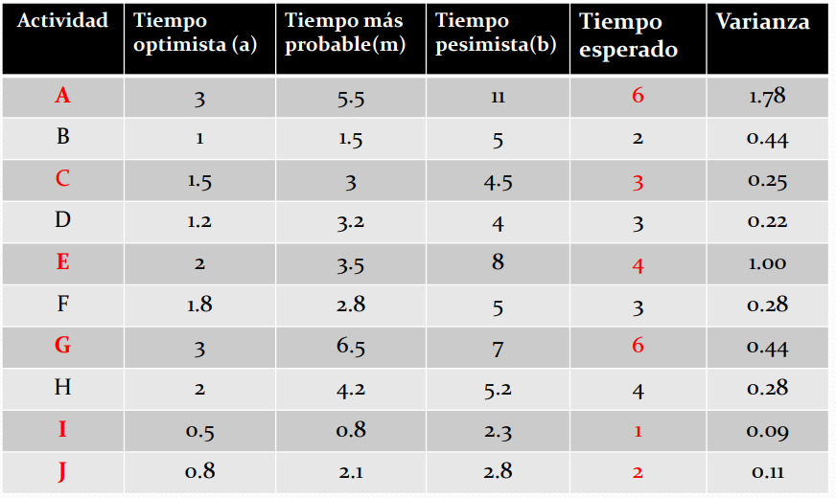

Punto 7 Tema B |  | Tiempo total = 11,7

